Horizon_MAE
Horizon Accuracy Curve
horizon | ANK | ATL | BUE | CHI | DAL | LON | MIA | NYC | PAR | SEA | SEL | TOR | WLG
h9 | 1.504334765 | 1.5369962282 | 1.6459994896 | 1.7634302147 | 1.4149038769 | 1.4317348393 | 0.92069674641 | 1.5838055892 | 1.5261137863 | 1.1346355855 | 0.68814532503 | 1.6141127973 | 0.63934193336
h8 | 1.5815052078 | 1.3555168914 | 1.4749481893 | 1.7259486282 | 1.3293954168 | 1.3833736716 | 0.90899445142 | 1.5689075262 | 1.471337935 | 1.0216673577 | 0.67561924533 | 1.5595805834 | 0.60573161347
h7 | 1.37768423 | 1.286587378 | 1.3204969339 | 1.5804895724 | 1.2062315351 | 1.273515176 | 0.93718012348 | 1.4767520939 | 1.4118703825 | 0.98819019683 | 0.66750342804 | 1.3302936402 | 0.55064250126
h6 | 1.2740633582 | 1.1499550082 | 1.1449840893 | 1.4092587048 | 1.1415678176 | 1.141071011 | 0.85308019397 | 1.3359442281 | 1.2398981747 | 0.91471003372 | 1.2698731899 | 1.1514377562 | 0.56991624551
h5 | 1.0883209434 | 1.0663556454 | 1.0180696623 | 1.2618742096 | 1.0564643973 | 0.9934900455 | 0.86267408058 | 1.2053081846 | 1.1045195424 | 0.854166472 | 1.2156378972 | 1.0088922635 | 0.52943684538
h4 | 0.91250119338 | 0.9284398322 | 0.8826442901 | 1.1013773672 | 0.88118146628 | 0.88679352514 | 0.70219804474 | 1.0148987191 | 0.96682627463 | 0.73745647683 | 1.0483831378 | 0.86086534819 | 0.4364815894
h3 | 0.7918292743 | 0.75269379672 | 0.71616124958 | 0.83643567956 | 0.65790767586 | 0.71035533284 | 0.61845347133 | 0.79832471436 | 0.8041079331 | 0.59422961182 | 0.87732180124 | 0.75973335156 | 0.30000379708
h2 | 0.61329189821 | 0.53383869334 | 0.57150994179 | 0.66807086569 | 0.54555295524 | 0.53733433558 | 0.48366116621 | 0.64380807553 | 0.67904455071 | 0.49741474651 | 0.71200816231 | 0.62994764773 | 0.80891109395
h1 | 0.4053341474 | 0.40404976409 | 0.39254784268 | 0.4831036206 | 0.35775226322 | 0.3762118655 | 0.33383646417 | 0.44431529593 | 0.52063020874 | 0.32234295614 | 0.48362043039 | 0.46791739528 | 0.74591920248

Horizon_Bias
Bias by Horizon
horizon | ANK | ATL | BUE | CHI | DAL | LON | MIA | NYC | PAR | SEA | SEL | TOR | WLG
h9 | 0.0027013171157 | -0.068690852128 | -0.39762647351 | 0.067156830229 | 0.22429533053 | -0.27128680431 | 0.012690095338 | 0.23691735042 | 0.21565341334 | 0.063102322823 | 0.0093667848331 | 0.21763558809 | 0.040097893775
h8 | 0.038565644091 | 0.11367480461 | -0.16831537327 | 0.11771976137 | 0.33068973424 | -0.20023360321 | 0.12630144198 | 0.41044607848 | 0.089630488507 | 0.12863163076 | 0.021929164516 | 0.20212437784 | 0.028250471004
h7 | -0.1662069865 | 0.37219704998 | 0.0095545676052 | 0.32567193898 | 0.5212115265 | -0.15860864793 | 0.2712849373 | 0.43366353047 | 0.0040654995237 | 0.18480664466 | 0.01889488781 | 0.17831454377 | 0.0349139831
h6 | 0.32620085146 | 0.3148121079 | 0.11387711069 | 0.32238173331 | 0.52366096381 | -0.052601973255 | 0.30641847253 | 0.37606480607 | -0.086531438587 | 0.19936808569 | 0.059807421619 | 0.11408914929 | 0.08715533957
h5 | 0.30581041596 | 0.36752050198 | 0.10355815006 | 0.47290901382 | 0.55804896839 | -0.0002366993349 | 0.3757413381 | 0.33351504199 | -0.13171396233 | 0.28280665467 | 0.10500748119 | 0.08070966606 | 0.050105800839
h4 | -0.17972163844 | 0.37174981134 | 0.14955122637 | 0.40297189271 | 0.54693639495 | -0.004732577697 | 0.27302022777 | 0.30873673734 | -0.081961177385 | 0.27789060847 | 0.021240081859 | 0.041272426505 | 0.037496141904
h3 | 0.20291839681 | 0.31646218504 | 0.14371614965 | 0.22461420195 | 0.35334680665 | 0.0098911087059 | 0.24628093607 | 0.20908960244 | -0.097325519305 | 0.19572994147 | 0.0045311602022 | 0.0088854952892 | 0.024584258207
h2 | 0.15945182054 | 0.24260845215 | 0.068469159851 | 0.12476541964 | 0.2485040282 | -0.0084846670746 | 0.16635979951 | 0.081193171723 | -0.076496049491 | 0.1066571288 | 0.052312536155 | -0.058760233386 | 0.01165505196
h1 | 0.031940819143 | 0.11848907866 | 0.018054697911 | 0.026904138893 | 0.12536648478 | -0.014047421654 | 0.04857000032 | 0.074603098676 | -0.035078412869 | 0.032641766863 | 0.061093322461 | -0.059318425951 | 0.029552862855

Peak_Capture
Peak Capture Curve
horizon_bucket | rows | within_0p5 | within_1p0
h9 | 4732 | 0.28465765004 | 0.50655114117
h8 | 4732 | 0.28740490279 | 0.51690617075
h7 | 4732 | 0.31191885038 | 0.54881656805
h6 | 4731 | 0.3096596914 | 0.56224899598
h5 | 4731 | 0.33692665398 | 0.59437751004
h4 | 4738 | 0.38307302659 | 0.66504854369
h3 | 4731 | 0.45318114564 | 0.74677658
h2 | 4730 | 0.48583509514 | 0.83890063425
h1 | 4742 | 0.72016026993 | 0.93251792493

Pred_vs_Actual
Predicted vs True Daily Max
 | points
pred_daily_max_mean | daily_max_temp | horizon_bucket | city
16.343956669 | 17.2 | h3 | LON
27.024374423 | 31 | h9 | CHI
25.800764153 | 24.8 | h4 | MIA
6.8478404061 | 6 | h7 | LON
34.718473485 | 33 | h4 | MIA
31.191102412 | 30 | h7 | ATL
30.309653979 | 30 | h7 | PAR
19.579057001 | 19 | h1 | SEL
18.454697201 | 19 | h4 | WLG
2.960815668 | 2.8 | h3 | LON
22.37446887 | 19.4 | h6 | NYC
2.9873331341 | 2.6 | h5 | TOR
25.45924773 | 25 | h7 | SEL
29.680122917 | 30 | h2 | SEL
31.372379309 | 32.8 | h6 | DAL
25.512006252 | 23.9 | h7 | SEA
15.455656022 | 14 | h8 | PAR
-2.0915234822 | -2.2 | h6 | TOR
21.823703375 | 22.2 | h7 | ANK
26.299892618 | 27.8 | h8 | DAL
30.809300577 | 32.8 | h3 | MIA
11.54198288 | 10.6 | h6 | SEA
0.87140068262 | 5 | h6 | SEL
15.668368829 | 18 | h8 | BUE
25.098772489 | 24.4 | h3 | MIA
3.4410093773 | 3 | h5 | SEL
16.391979272 | 16 | h1 | DAL
22.471315537 | 22.9 | h3 | TOR
30.108740227 | 30.1 | h8 | TOR
6.9675106993 | 7.1 | h3 | LON
31.129778025 | 31 | h4 | BUE
14.608824509 | 14 | h7 | DAL
18.716054226 | 17.5 | h4 | BUE
17.815648676 | 19 | h7 | WLG
4.1755392798 | 4 | h3 | LON
27.102654672 | 27.8 | h6 | DAL
17.985640472 | 19 | h9 | ANK
25.770140595 | 24 | h6 | SEA
12.800366223 | 12.1 | h2 | BUE
16.214631026 | 16.7 | h9 | LON
10.308958342 | 11 | h2 | PAR
10.065286959 | 11.1 | h2 | NYC
14.899376856 | 15 | h6 | SEL
15.180107185 | 16 | h7 | ATL
30.297112696 | 29 | h6 | MIA
19.110991581 | 18.9 | h2 | NYC
32.471112036 | 33.9 | h4 | MIA
30.681520663 | 31.7 | h7 | NYC
25.535440321 | 25 | h1 | ATL
32.605702011 | 32.8 | h8 | MIA
24.400957282 | 21.5 | h9 | TOR
13.730555199 | 11.6 | h9 | SEA
24.079927272 | 23.5 | h1 | ANK
25.286694723 | 23 | h6 | MIA
4.7571590594 | 6.3 | h2 | SEL
14.398624193 | 14 | h1 | WLG
30.268280223 | 30 | h1 | MIA
28.630864927 | 28 | h6 | NYC
29.441318782 | 29 | h1 | ATL
15.42789453 | 14.8 | h8 | BUE
-5.3154042884 | -5 | h4 | SEL
25.424738225 | 25 | h3 | ATL
26.046094443 | 26.6 | h7 | ATL
19.508237489 | 18.3 | h5 | BUE
30.134018981 | 30.6 | h7 | CHI
20.923788999 | 20.7 | h1 | LON
8.5254882521 | 8 | h1 | CHI
26.319165387 | 27 | h9 | SEL
12.388592809 | 11 | h9 | SEL
12.23019613 | 12 | h4 | WLG
7.6656019651 | 6.9 | h8 | LON
10.958600544 | 8 | h9 | NYC
34.339996915 | 34.4 | h3 | DAL
8.0856018572 | 12 | h9 | ANK
25.23693891 | 24 | h2 | DAL
31.575693277 | 31.7 | h3 | ATL
16.130274248 | 15.8 | h9 | BUE
18.929377872 | 18 | h7 | WLG
20.52205019 | 19.8 | h1 | TOR
34.860788725 | 34 | h9 | DAL
11.746753345 | 13 | h8 | PAR
21.984819322 | 21.1 | h5 | TOR
16.386486723 | 16.1 | h8 | LON
32.647575629 | 32 | h5 | MIA
33.676674863 | 35 | h4 | BUE
14.057662969 | 16 | h5 | ATL
4.4807452137 | 6 | h7 | CHI
14.747863489 | 15 | h3 | ANK
12.980485658 | 11 | h3 | ATL
7.1718907495 | 10.9 | h8 | LON
13.256602468 | 13 | h2 | CHI
30.482607793 | 31 | h7 | MIA
15.566321237 | 16 | h2 | WLG
16.329051549 | 17 | h7 | PAR
28.2310813 | 28 | h2 | MIA
6.7078891388 | 8 | h6 | TOR
34.979372317 | 34 | h5 | DAL
24.198568661 | 25 | h7 | TOR
15.221628359 | 15 | h5 | WLG
11.968643294 | 11 | h2 | WLG
20.45786065 | 21 | h9 | ANK
19.338416916 | 18 | h6 | PAR
18.955291865 | 19 | h2 | CHI
17.101861052 | 16.5 | h2 | LON
26.293620708 | 26 | h1 | BUE
17.862541092 | 18 | h2 | LON
25.833737337 | 25 | h4 | ATL
7.5463428502 | 5 | h6 | NYC
7.8797666629 | 8 | h7 | ATL
0.082151077369 | 1.8 | h9 | TOR
12.04454084 | 11 | h9 | SEA
18.96254226 | 18.6 | h9 | TOR
14.711710878 | 14.5 | h7 | BUE
17.051543505 | 18 | h4 | WLG
10.922396322 | 7 | h9 | ANK
18.706791055 | 19 | h9 | PAR
30.438314914 | 30 | h2 | SEL
10.39202929 | 10.3 | h5 | SEA
15.632411786 | 16.5 | h1 | CHI
1.3170814841 | 1 | h9 | CHI
19.421799725 | 18.9 | h4 | NYC
32.820607231 | 32.2 | h8 | ANK
12.184072043 | 13 | h8 | WLG
31.698061275 | 33 | h7 | DAL
15.733103716 | 16 | h4 | WLG
8.3182948709 | 7.2 | h5 | SEA
23.090286015 | 24 | h2 | SEL
6.2546560312 | 6 | h8 | ATL
9.9294139744 | 9.5 | h1 | SEA
9.7420436252 | 8 | h7 | PAR
26.796131862 | 27 | h7 | MIA
11.530022582 | 11 | h2 | ANK
25.460596709 | 25.6 | h2 | DAL
10.785097735 | 10.9 | h6 | LON
11.542517232 | 13 | h5 | SEA
15.640639081 | 17.2 | h4 | LON
24.659193037 | 25 | h3 | BUE
24.644047598 | 25 | h9 | SEL
11.377926351 | 8 | h9 | ATL
22.990685771 | 20.8 | h4 | BUE
30.481298872 | 32 | h9 | MIA
28.713999851 | 29 | h5 | PAR
26.878564237 | 27 | h5 | ATL
31.042616418 | 31.1 | h1 | NYC
3.631718546 | 2.7 | h3 | TOR
17.59285203 | 18 | h7 | WLG
10.380274947 | 8 | h9 | CHI
9.9927964599 | 9.7 | h4 | SEA
29.626245667 | 30 | h8 | SEL
30.915233021 | 31.1 | h3 | ATL
10.062518401 | 8.4 | h8 | LON
24.508600228 | 24 | h3 | SEL
9.9696701095 | 11 | h7 | ANK
27.007267321 | 26.1 | h2 | ATL
29.306735165 | 28.8 | h5 | MIA
13.366253534 | 13 | h9 | WLG
7.2594255863 | 7 | h6 | LON
26.818944412 | 27 | h6 | PAR
19.665292092 | 18.1 | h5 | LON
14.466172809 | 14 | h3 | WLG
10.8508807 | 9.6 | h6 | SEA
15.711713927 | 15 | h5 | SEL
13.384806094 | 13 | h3 | LON
16.100500663 | 16 | h3 | WLG
16.27179481 | 17 | h3 | PAR
28.195189823 | 28.3 | h1 | NYC
29.196163338 | 31 | h5 | MIA
16.475787117 | 16 | h2 | WLG
18.471912498 | 21.3 | h8 | BUE
11.792916624 | 11.5 | h2 | LON
17.633373471 | 16.5 | h5 | LON
26.798032576 | 27 | h2 | BUE
15.758091952 | 18 | h5 | SEL
24.011374742 | 25 | h6 | DAL
29.105462758 | 27.8 | h7 | MIA
21.994959896 | 22 | h1 | BUE
35.135569183 | 35 | h1 | ATL
12.356366767 | 9.8 | h6 | ANK
12.771937656 | 14.1 | h9 | ANK
32.518967262 | 31.1 | h3 | SEA
31.198193054 | 31 | h1 | MIA
17.961032406 | 17.8 | h7 | DAL
14.538950262 | 15 | h8 | WLG
23.29685977 | 23.2 | h5 | BUE
11.692645972 | 11 | h2 | LON
21.17079577 | 22 | h2 | ANK
29.738620472 | 30 | h8 | CHI
17.227323439 | 17 | h9 | PAR
4.3589578492 | 4 | h1 | PAR
17.793044727 | 19.2 | h9 | LON
6.5222792719 | 7 | h8 | SEL
20.615616962 | 20 | h6 | CHI
-9.1417955633 | -9.4 | h3 | TOR
18.45735274 | 21 | h8 | SEA
8.0702895254 | 7.8 | h3 | LON
3.1395521044 | 1 | h4 | NYC
15.627734624 | 14 | h9 | SEA
9.6956528697 | 10 | h4 | ANK
31.122555157 | 31.7 | h3 | ATL
21.997250316 | 22 | h4 | SEL
14.795904454 | 14.3 | h9 | LON
23.516100095 | 24 | h4 | SEA
20.765106591 | 18 | h8 | PAR
34.414660411 | 33.9 | h9 | DAL
8.7032887332 | 7 | h5 | SEA
20.805680997 | 20 | h2 | BUE
27.908858429 | 28 | h6 | ANK
5.2942020779 | 8 | h8 | NYC
23.235197134 | 22 | h2 | ATL
14.595268971 | 15 | h8 | ANK
11.394274722 | 12 | h7 | WLG
30.592027266 | 30 | h3 | MIA
21.414511033 | 22 | h7 | WLG
14.412183195 | 14 | h3 | WLG
32.577115754 | 32.2 | h9 | BUE
32.712895616 | 33.3 | h3 | ATL
36.687771592 | 35 | h9 | ATL
28.984965873 | 29 | h3 | ATL
18.89611951 | 19 | h3 | CHI
34.627133508 | 33.9 | h3 | CHI
14.435535147 | 13 | h7 | PAR
11.510443447 | 11 | h1 | SEA
10.219590546 | 9.1 | h8 | LON
27.547242057 | 28 | h5 | CHI
28.537613909 | 27.2 | h2 | MIA
10.729006144 | 11 | h9 | ANK
30.221140724 | 31 | h1 | SEL
33.566188315 | 33 | h8 | DAL
25.193641235 | 25.5 | h9 | BUE
14.833889311 | 15 | h2 | WLG
34.675714361 | 35 | h2 | ANK
16.235001976 | 16 | h6 | WLG
32.738817197 | 32.8 | h5 | MIA
12.528641722 | 11 | h5 | PAR
-3.3621446238 | -2 | h3 | SEL
18.366705664 | 18 | h2 | WLG
24.062372739 | 22.3 | h7 | ANK
20.504394736 | 20 | h8 | WLG
25.174873747 | 26.9 | h6 | LON
26.74024817 | 27.2 | h5 | MIA
25.860990798 | 21 | h9 | BUE
20.272668859 | 19.4 | h1 | NYC
34.429253787 | 34 | h7 | DAL
13.157188533 | 13 | h3 | WLG
22.60969142 | 22.2 | h1 | SEA
32.747371656 | 32 | h5 | ANK
28.060763146 | 28.9 | h8 | DAL
29.325277618 | 30 | h8 | BUE
-1.1696052953 | -1.2 | h6 | TOR
6.1380877925 | 6 | h2 | TOR
1.339544347 | 2.1 | h3 | TOR
25.623174914 | 24 | h9 | DAL
29.455120024 | 30 | h1 | PAR
17.370152463 | 17 | h1 | CHI
16.461063101 | 16 | h8 | WLG
31.19554607 | 31 | h6 | MIA
16.683802262 | 15.8 | h1 | TOR
22.111135915 | 21.9 | h1 | LON
29.509857025 | 28 | h5 | ATL
10.264411211 | 11 | h3 | PAR
7.439505133 | 6.8 | h2 | LON
17.952733275 | 17 | h9 | WLG
36.097464376 | 36.1 | h7 | DAL
8.6078292924 | 8 | h9 | NYC
33.500898994 | 33.3 | h6 | MIA
21.622475156 | 23.5 | h3 | BUE
25.548028129 | 22.8 | h8 | NYC
34.612878158 | 33.3 | h7 | CHI
27.884814497 | 30.1 | h5 | TOR
31.179469966 | 30 | h3 | ATL
14.759953844 | 14 | h3 | ATL
30.532439191 | 30 | h9 | SEL
25.468741636 | 24.1 | h8 | ATL
13.992018155 | 13 | h8 | SEA
10.960648558 | 11 | h2 | SEL
3.0997237477 | 1 | h9 | NYC
16.657761018 | 16 | h7 | PAR
21.068725141 | 20.6 | h2 | LON
30.804455295 | 30.6 | h1 | ANK
28.424418234 | 27 | h7 | PAR
24.06822435 | 24 | h6 | CHI
30.649494255 | 31.7 | h6 | ATL
16.351402413 | 16.2 | h4 | TOR
14.899370986 | 14 | h3 | PAR
21.729948604 | 21 | h7 | DAL
12.182710728 | 11 | h8 | PAR
12.532786823 | 12 | h7 | WLG
7.1578939081 | 7 | h2 | CHI
1.8749251611 | -1 | h6 | PAR
20.4286923 | 21 | h1 | PAR
29.860052615 | 29.2 | h2 | TOR
7.0019156083 | 7.1 | h9 | ANK
16.210383499 | 21.1 | h9 | NYC
16.199352222 | 18.5 | h9 | BUE
29.866950274 | 30 | h5 | SEA
32.727758854 | 33.3 | h3 | DAL
32.949193804 | 33.9 | h6 | MIA
11.98624193 | 12 | h7 | SEL
28.159155964 | 26.7 | h3 | ATL
23.563377799 | 22 | h8 | SEL
8.0315084715 | 5 | h7 | SEA
19.337074544 | 17 | h5 | ANK
15.868111042 | 18 | h6 | PAR
-0.89174649224 | -1 | h7 | SEL
28.473562208 | 28 | h2 | PAR
19.792995675 | 21 | h9 | SEL
17.053864765 | 14 | h7 | SEA
16.437262503 | 16 | h8 | NYC
16.201949296 | 17 | h6 | WLG
26.57528587 | 26 | h2 | DAL
14.075240854 | 12.6 | h5 | TOR
28.840808812 | 28.3 | h8 | DAL
14.385984362 | 14 | h1 | PAR
10.981256342 | 10 | h6 | ANK
11.8030405 | 11 | h5 | LON
19.761253694 | 18.9 | h3 | LON
18.306114761 | 16 | h5 | DAL
17.531026189 | 17 | h1 | WLG
-9.9960244928 | -9.4 | h6 | TOR
31.629299579 | 32 | h7 | BUE
17.52512559 | 19 | h6 | WLG
37.221771218 | 35 | h7 | DAL
19.566895019 | 19.9 | h1 | TOR
1.6788383863 | 1.2 | h1 | TOR
15.464987659 | 15 | h9 | WLG
21.88185887 | 23 | h4 | SEA
11.379566291 | 16 | h9 | CHI
27.202858364 | 31.1 | h7 | MIA
11.475412142 | 12 | h4 | SEL
36.437867741 | 36.1 | h4 | DAL
21.106658136 | 21 | h1 | BUE
27.356148324 | 25.6 | h5 | NYC
28.07015609 | 26.7 | h5 | ATL
23.177390182 | 23.5 | h1 | ATL
27.163556489 | 27 | h5 | MIA
21.679976985 | 20.2 | h1 | ANK
33.369594003 | 33.3 | h3 | MIA
22.284660273 | 22 | h7 | WLG
25.184484111 | 26.6 | h5 | TOR
17.251784422 | 17.4 | h4 | BUE
31.449890367 | 32 | h8 | MIA
2.3306881502 | 1.9 | h3 | TOR
34.825015759 | 34.4 | h7 | CHI
12.289352754 | 14 | h7 | PAR
13.494966455 | 13.2 | h2 | LON
16.431707338 | 17 | h8 | WLG
9.9768717953 | 8 | h5 | ANK
31.104762275 | 30.6 | h2 | ATL
-14.458715967 | -15 | h1 | CHI
27.392154284 | 24 | h9 | DAL
16.258077965 | 15.8 | h4 | LON
36.454189641 | 36.1 | h1 | DAL
20.137251404 | 19 | h8 | PAR
24.099360716 | 24 | h3 | SEA
12.832768593 | 13.2 | h6 | LON
10.600417215 | 11 | h7 | WLG
16.991904472 | 16 | h6 | CHI
28.358750717 | 28.7 | h9 | TOR
21.568594415 | 22 | h7 | BUE
19.178641762 | 18 | h8 | WLG
1.8531301085 | 1 | h2 | NYC
9.9842214452 | 9 | h8 | SEA
12.909208111 | 12 | h7 | DAL
7.2385193712 | 8 | h2 | ANK
15.244555711 | 14 | h7 | SEL
-4.9973677657 | -6 | h9 | NYC
24.309392017 | 24.3 | h2 | BUE
21.017127197 | 23 | h2 | BUE
31.563801068 | 31.1 | h8 | DAL
30.19863119 | 29 | h8 | BUE
9.6616489058 | 9 | h2 | SEA
29.913368532 | 27.8 | h5 | CHI
10.233968635 | 8 | h6 | ANK
9.6042263883 | 10.6 | h6 | SEA
32.469423939 | 32.2 | h1 | CHI
5.4540018762 | 5.9 | h1 | TOR
1.9118689015 | 2 | h3 | SEL
15.037119876 | 14.1 | h4 | LON
36.198460597 | 36.1 | h3 | DAL
8.8838536804 | 7 | h9 | NYC
33.558486809 | 33.3 | h3 | MIA
-4.3011452614 | -4 | h4 | CHI
28.78490517 | 27.7 | h5 | ANK
9.3838521518 | 10 | h7 | SEA
25.190096428 | 25 | h8 | LON
8.4527524293 | 9 | h2 | PAR
31.988255644 | 31.7 | h2 | NYC
27.361550853 | 27 | h1 | DAL
31.066484235 | 30.6 | h2 | MIA
2.2414765099 | -1 | h7 | CHI
-3.5493694087 | -4.2 | h6 | TOR
14.695543747 | 15 | h4 | WLG
3.2969413621 | 4.2 | h9 | TOR
20.460113356 | 19 | h3 | BUE
12.377380258 | 12 | h6 | DAL
27.503208898 | 27.2 | h5 | MIA
19.97983409 | 19.4 | h2 | BUE
13.138151888 | 13 | h3 | WLG
26.123193924 | 26 | h1 | MIA
17.020159842 | 17 | h3 | WLG
4.2746807288 | 6 | h5 | CHI
37.587083336 | 38.3 | h8 | DAL
28.575256636 | 28.9 | h7 | ATL
31.596640858 | 32.8 | h4 | ATL
28.093740352 | 27.8 | h7 | CHI
24.134406402 | 22 | h6 | BUE
20.40018943 | 20 | h1 | SEA
34.773889888 | 35 | h1 | ATL
26.637213157 | 26 | h2 | NYC
7.2291384886 | 9 | h8 | ANK
16.057580345 | 16.6 | h8 | TOR
14.212010944 | 14 | h7 | SEA
22.781492778 | 22 | h1 | ANK
27.857563806 | 28 | h8 | MIA
28.317457168 | 28 | h8 | BUE
29.863317961 | 28.9 | h3 | MIA
16.212070575 | 18 | h8 | PAR
27.388642702 | 28.3 | h4 | ATL
3.4998909322 | 2.5 | h6 | TOR
23.624089247 | 22 | h6 | DAL
6.0738986724 | 5 | h2 | ANK
14.543692315 | 14 | h8 | SEL
-3.2116583345 | -4 | h5 | CHI
12.741105884 | 12 | h4 | SEA
32.070336737 | 30.6 | h7 | ATL
27.702228101 | 28 | h5 | SEL
20.41497636 | 19.2 | h4 | BUE
14.048233674 | 14 | h2 | WLG
20.714299363 | 21.2 | h1 | ATL
12.894873762 | 14.2 | h8 | BUE
8.8615884287 | 11 | h1 | PAR
31.647166428 | 33.3 | h7 | ATL
14.042353842 | 17 | h6 | PAR
16.641901092 | 21.7 | h8 | SEA
29.191685852 | 28.9 | h5 | SEA
32.733941989 | 33 | h2 | BUE
26.127263362 | 27 | h8 | DAL
21.165000757 | 21 | h1 | NYC
33.01169496 | 33 | h8 | SEL
16.003912917 | 14.4 | h6 | CHI
25.831425051 | 26.1 | h6 | ATL
32.060667746 | 30 | h8 | DAL
30.76045816 | 29 | h6 | BUE
3.2474591216 | 3.2 | h1 | TOR
15.386567268 | 16.4 | h6 | BUE
14.167029915 | 13 | h5 | NYC
6.8055677628 | 6.2 | h1 | TOR
14.994991648 | 14 | h6 | ATL
30.537204914 | 31 | h8 | SEL
20.948801942 | 22 | h8 | BUE
30.654906192 | 31 | h8 | SEL
13.120669247 | 12 | h6 | SEA
9.8875604007 | 11 | h9 | PAR
33.436299915 | 33 | h3 | ANK
15.137482559 | 17.8 | h6 | SEA
7.700674944 | 11 | h9 | ATL
16.676985302 | 16 | h9 | WLG
27.964117588 | 30 | h9 | PAR
17.017548308 | 21 | h7 | ANK
19.050577069 | 20 | h8 | ATL
6.8489045627 | 6.4 | h2 | TOR
23.565580045 | 22.2 | h5 | DAL
25.147658261 | 24 | h6 | NYC
7.5754390533 | 7.6 | h4 | TOR
7.2147795987 | 7 | h1 | SEA
21.644640558 | 21.7 | h3 | SEA
19.272795836 | 19 | h6 | WLG
32.476896821 | 32.2 | h4 | MIA
12.978947091 | 8.3 | h4 | CHI
29.330563377 | 28.9 | h6 | MIA
9.9838539426 | 11 | h9 | ATL
27.686786082 | 27.1 | h3 | ANK
28.285745804 | 27.8 | h5 | MIA
28.914633193 | 28.9 | h3 | ATL
9.0194041149 | 9 | h1 | SEL
31.614427987 | 32 | h7 | ANK
4.7013825705 | 4.4 | h7 | TOR
11.935822358 | 12 | h8 | SEA
2.4836797651 | 2.2 | h3 | NYC
23.815715449 | 22.8 | h5 | ATL
0.52932478856 | 0.5 | h2 | TOR
31.711784354 | 31.7 | h2 | ATL
29.999975884 | 29.4 | h4 | NYC
19.686185698 | 21.1 | h8 | SEA
33.271075417 | 34.4 | h4 | ATL
16.290860799 | 16 | h2 | WLG
16.098285099 | 16.7 | h7 | SEA
29.223271982 | 27.8 | h7 | DAL
30.956809762 | 31.1 | h3 | LON
18.691008188 | 19 | h2 | WLG
10.173762117 | 9.6 | h9 | ANK
14.012272563 | 14 | h4 | TOR
11.227750427 | 11 | h4 | DAL
18.016029784 | 18.3 | h9 | CHI
10.193287372 | 10 | h7 | PAR
19.12466818 | 16.7 | h1 | WLG
35.879779078 | 34 | h5 | DAL
17.097304459 | 18 | h9 | SEL
18.138073927 | 19 | h4 | SEL
19.421675669 | 19 | h7 | PAR
19.967659537 | 18 | h5 | SEL
30.041455545 | 30 | h1 | SEA
31.991506742 | 30.6 | h9 | DAL
16.569715831 | 15 | h8 | PAR
14.073562633 | 14 | h1 | SEA
20.245754196 | 19 | h4 | PAR
28.017459904 | 27.2 | h5 | DAL
9.4665762369 | 9.7 | h1 | TOR
27.679018945 | 27 | h7 | MIA
4.8748033422 | 4 | h1 | SEL
22.823039666 | 23.8 | h4 | TOR
-2.4990836678 | -3.2 | h7 | TOR
15.219330885 | 20.2 | h8 | TOR
8.7709207917 | 9.7 | h3 | TOR
12.951036281 | 13 | h7 | WLG
19.380732556 | 19 | h3 | WLG
20.940171485 | 21 | h7 | BUE
30.390650456 | 30 | h6 | DAL
18.358935511 | 19 | h6 | WLG
8.5539802172 | 9 | h6 | SEA
30.744988698 | 29.5 | h4 | ANK
30.510353058 | 28 | h8 | BUE
27.664282658 | 26.9 | h8 | BUE
-4.8153952078 | -8 | h9 | CHI
14.494598041 | 12 | h9 | ATL
34.34391624 | 34 | h5 | SEL
29.563895797 | 32 | h8 | ANK
19.62375604 | 19.2 | h2 | ANK
28.05721604 | 28 | h4 | MIA
24.062934642 | 25 | h7 | ATL
25.896676291 | 25.6 | h9 | MIA
13.873081043 | 14.7 | h9 | TOR
28.426209383 | 28.3 | h2 | MIA
22.412746918 | 21.4 | h3 | ANK
30.048966885 | 28.3 | h7 | NYC
20.395107711 | 19 | h3 | PAR
26.317990782 | 26.7 | h4 | ATL
6.9778138587 | 7.4 | h5 | TOR
0.04965758725 | 2.7 | h8 | TOR
14.734060767 | 15.6 | h6 | SEA
17.063635676 | 17 | h3 | WLG
19.266943622 | 19.7 | h4 | LON
-0.49371796901 | 2.7 | h9 | TOR
16.476850746 | 17 | h4 | WLG
25.584891409 | 25.6 | h3 | TOR
19.198773738 | 21 | h8 | PAR
15.979962597 | 15.4 | h3 | BUE
28.195347564 | 28 | h1 | CHI
22.237878862 | 23 | h5 | SEA
30.679889813 | 27 | h6 | SEL
15.744910345 | 15 | h5 | ANK
17.03531302 | 16.2 | h2 | BUE
22.623603433 | 21.7 | h9 | SEA
14.913450456 | 16 | h2 | CHI
31.119769064 | 30 | h4 | DAL
26.15415151 | 26.7 | h9 | TOR
15.037237679 | 15 | h5 | CHI
12.667718228 | 13 | h5 | PAR
17.866382618 | 18 | h5 | ATL
1.9587252991 | 3 | h7 | SEL
9.3380332629 | 21.1 | h5 | CHI
25.818362946 | 24 | h5 | SEL
28.318979116 | 27.2 | h2 | DAL
24.619922163 | 24.3 | h6 | BUE
19.559291559 | 21.3 | h5 | TOR
6.454806992 | 5 | h8 | ANK
13.593082056 | 13.3 | h5 | CHI
17.367591349 | 19 | h5 | SEL
14.471151798 | 15 | h3 | BUE
36.404972671 | 37 | h9 | DAL
21.396795378 | 21.1 | h3 | NYC
10.617163338 | 11 | h5 | SEL
11.582518219 | 12 | h7 | NYC
25.344439635 | 25 | h1 | ATL
21.660094457 | 22 | h2 | BUE
22.742957746 | 22 | h2 | SEL
12.017267087 | 12 | h5 | WLG
7.9605713631 | 8 | h9 | TOR
26.569259439 | 26.1 | h8 | DAL
7.8240480549 | 7 | h5 | PAR
14.936829046 | 14 | h4 | WLG
9.1339226215 | 8 | h8 | NYC
25.739029527 | 26.7 | h3 | ATL
16.498185352 | 19.9 | h8 | TOR
30.037082249 | 27.8 | h5 | NYC
21.006910091 | 21.2 | h6 | ATL
13.054448813 | 20 | h6 | SEL
23.131839249 | 22.8 | h2 | ATL
18.779210197 | 22 | h7 | ANK
30.313341908 | 32.2 | h4 | CHI
4.8906007195 | 4 | h4 | PAR
18.951977955 | 19.7 | h3 | LON
12.917447987 | 12 | h4 | ATL
24.165683049 | 25.6 | h7 | ATL
30.724998817 | 29 | h6 | MIA
26.023974961 | 26 | h4 | PAR
11.324302678 | 10 | h5 | SEA
31.231283463 | 30 | h3 | BUE
33.275805869 | 34 | h3 | BUE
28.34988805 | 28 | h7 | MIA
23.961427442 | 24.4 | h2 | LON
31.029743453 | 28.5 | h7 | TOR
5.1578572954 | 6 | h1 | SEL
30.88226171 | 31 | h6 | MIA
28.709453638 | 25 | h9 | CHI
16.436222401 | 16 | h6 | WLG
14.340201636 | 14 | h2 | SEA
21.738139149 | 23.3 | h7 | SEA
31.939815388 | 31.7 | h5 | DAL
11.282216355 | 11 | h1 | PAR
20.090352169 | 19 | h6 | PAR
23.174621804 | 22.8 | h2 | SEA
28.168824996 | 27.3 | h5 | TOR
21.42724172 | 22 | h1 | ATL
14.878114556 | 15 | h9 | WLG
23.48783573 | 22.5 | h5 | TOR
18.90142093 | 17.8 | h3 | NYC
34.140481099 | 32 | h5 | DAL
21.656430933 | 22 | h3 | PAR
24.067646682 | 24 | h1 | SEL
22.025909715 | 21.8 | h9 | LON
24.580888998 | 25 | h1 | ATL
19.578064347 | 19 | h3 | WLG
14.629108153 | 17.2 | h4 | NYC
20.072862771 | 22.2 | h5 | NYC
11.894785695 | 9 | h8 | ATL
25.060779362 | 23 | h5 | SEL
30.610319304 | 30.6 | h9 | MIA
18.013887965 | 16.8 | h7 | BUE
24.936830062 | 25 | h6 | SEL
18.39198143 | 18 | h1 | PAR
4.5662933149 | 5 | h1 | PAR
17.614794639 | 18.3 | h4 | NYC
20.928709372 | 21.2 | h9 | BUE
13.069780046 | 12.7 | h7 | ANK
28.601740234 | 31 | h6 | PAR
25.418562705 | 24.1 | h5 | BUE
38.868054279 | 38.5 | h4 | ANK
25.012286538 | 24.7 | h1 | TOR
37.970069097 | 37 | h2 | DAL
18.185703278 | 18 | h6 | PAR
36.757646412 | 36.7 | h9 | DAL
1.7608415221 | 0.6 | h1 | TOR
24.604970581 | 23.9 | h2 | NYC
12.844863708 | 12 | h2 | SEA
30.908639032 | 31.7 | h5 | MIA
19.13576621 | 20 | h7 | WLG
34.479203492 | 36.1 | h7 | NYC
27.701505661 | 27 | h2 | SEA
23.486705423 | 24 | h4 | MIA
1.1987245918 | 2 | h9 | NYC
24.38102821 | 25 | h1 | PAR
30.525082073 | 30.6 | h1 | NYC
13.483828225 | 12 | h7 | PAR
30.091996047 | 30.6 | h3 | CHI
14.633887348 | 13 | h8 | BUE
10.12954692 | 10.1 | h1 | LON
-7.1303741093 | -7 | h2 | NYC
19.38481487 | 20 | h5 | SEA
8.6691373598 | 9 | h9 | PAR
26.53351225 | 26 | h9 | NYC
17.92323765 | 17 | h1 | WLG
17.485395365 | 18 | h8 | PAR
15.022969184 | 15.4 | h2 | LON
19.375041176 | 19.4 | h5 | SEA
27.59031217 | 28.9 | h4 | ATL
24.089817658 | 25 | h7 | BUE
18.730877004 | 18 | h1 | SEL
19.117686112 | 16.9 | h9 | LON
15.910198048 | 15.1 | h2 | LON
8.8849038452 | 9 | h5 | SEA
25.109648595 | 25.6 | h1 | LON
10.150627826 | 9 | h1 | ATL
26.549448938 | 27 | h7 | SEA
9.0394351719 | 9.4 | h1 | CHI
28.069914314 | 27.8 | h3 | CHI
21.562074816 | 22.2 | h6 | BUE
17.872217395 | 19 | h9 | WLG
31.905767278 | 32 | h3 | ANK
7.7121544667 | 7 | h1 | ATL
10.459408764 | 8 | h6 | SEA
28.468094294 | 28 | h9 | TOR
18.273194506 | 18.6 | h8 | BUE
20.140480209 | 20 | h8 | WLG
1.1465174022 | 0 | h9 | SEL
27.547663816 | 27 | h7 | MIA
11.70895048 | 10 | h5 | NYC
29.551143344 | 29.4 | h8 | ATL
17.299022714 | 17 | h7 | CHI
24.595550543 | 24 | h4 | ATL
18.878657568 | 20 | h9 | PAR
18.864256533 | 18.7 | h8 | BUE
28.302871355 | 27.8 | h8 | DAL
33.810779678 | 33.1 | h2 | ANK
19.234380442 | 18.9 | h1 | NYC
34.573090821 | 34 | h2 | DAL
28.831301875 | 26 | h4 | ATL
24.003000097 | 24.4 | h1 | TOR
24.869981214 | 27 | h6 | ATL
11.621076509 | 11 | h5 | WLG
17.191405934 | 17 | h1 | SEL
13.219167875 | 13 | h9 | CHI
18.862313651 | 17 | h8 | SEA
-5.6246898237 | -5.1 | h1 | TOR
26.473498911 | 26 | h1 | DAL
24.469127492 | 24 | h3 | TOR
21.024655047 | 21.7 | h1 | SEA
28.098032318 | 31 | h6 | BUE
8.3824515351 | 8 | h9 | NYC
17.128745018 | 16.7 | h1 | BUE
22.635564185 | 22.9 | h1 | TOR
17.886494001 | 18.5 | h4 | LON
25.719428043 | 24 | h8 | DAL
-4.5822072441 | -5.5 | h8 | TOR
6.5226811426 | 7.2 | h1 | TOR
30.843217888 | 31 | h5 | ATL
30.188956217 | 30 | h9 | SEL
15.88315113 | 16 | h8 | WLG
40.506195581 | 40 | h4 | BUE
15.62924283 | 15 | h3 | DAL
17.275633181 | 17.2 | h1 | CHI
23.440795185 | 27.2 | h6 | NYC
33.586115037 | 34 | h3 | ANK
11.855175085 | 11 | h2 | PAR
28.076648367 | 27.8 | h1 | MIA
30.680077386 | 30 | h2 | MIA
12.556193161 | 11 | h7 | DAL
14.705294243 | 14 | h7 | BUE
28.107157032 | 27 | h2 | DAL
20.142596714 | 20.5 | h7 | LON
8.7710164771 | 7 | h4 | SEA
16.988439499 | 16.5 | h9 | LON
24.76577324 | 24 | h4 | ATL
14.585529215 | 14.8 | h4 | BUE
14.02403539 | 16 | h5 | DAL
20.460493871 | 20.2 | h3 | ANK
31.342376538 | 31 | h1 | BUE
30.119377935 | 28.3 | h8 | TOR
22.289169242 | 21 | h5 | ATL
14.342900346 | 14.8 | h4 | TOR
25.024097286 | 26 | h3 | ATL
16.393946233 | 17 | h4 | PAR
24.635468605 | 24.8 | h7 | BUE
12.934763448 | 16 | h7 | SEA
33.406823659 | 33.3 | h6 | MIA
12.871949311 | 11 | h2 | WLG
29.308389058 | 28 | h3 | DAL
13.592340157 | 14 | h7 | ANK
8.2864715119 | 8 | h1 | CHI
23.546432038 | 25 | h7 | DAL
20.296461569 | 20 | h2 | ATL
33.167714034 | 33 | h4 | ANK
8.8567190264 | 11.7 | h4 | CHI
15.330845432 | 14.4 | h6 | SEA
34.51305496 | 33 | h6 | DAL
11.864343313 | 13 | h4 | SEL
22.148246399 | 22 | h4 | WLG
28.098987934 | 27 | h4 | SEA
28.113948642 | 26.7 | h9 | DAL
33.092631428 | 33.9 | h9 | MIA
25.512771653 | 25 | h3 | DAL
6.3229224035 | 9 | h7 | NYC
7.3437854044 | 8 | h7 | NYC
5.6286130445 | 5 | h9 | SEL
32.389710485 | 31.7 | h9 | MIA
25.268454713 | 27 | h5 | SEL
12.106266915 | 13.4 | h3 | LON
15.156029821 | 14.4 | h3 | DAL
16.928252935 | 13.9 | h4 | ATL
27.379991501 | 27.2 | h1 | NYC
10.548904695 | 9.8 | h5 | LON
29.63481025 | 29 | h2 | SEL
29.709733493 | 28.9 | h6 | SEA
25.567754543 | 26 | h9 | PAR
28.381208708 | 28.1 | h8 | TOR
22.548120779 | 22 | h2 | BUE
18.221503824 | 20 | h5 | PAR
25.245893308 | 25 | h2 | ATL
17.875881994 | 18 | h9 | WLG
21.908172026 | 21.8 | h4 | TOR
29.095550292 | 29 | h2 | SEL
27.359980252 | 26.7 | h8 | MIA
23.446027755 | 21.1 | h9 | CHI
17.769401369 | 16 | h7 | PAR
19.823805251 | 18 | h8 | PAR
7.8860836154 | 8 | h2 | SEA
12.608861126 | 12 | h5 | WLG
30.497264212 | 30 | h8 | CHI
28.921799864 | 26 | h7 | NYC
22.83383393 | 24 | h4 | ANK
15.669471637 | 16.1 | h3 | SEA
21.23066888 | 22 | h3 | WLG
15.682090347 | 21 | h8 | ANK
19.31522806 | 19 | h6 | WLG
22.511149525 | 23 | h7 | BUE
6.422964598 | 6.1 | h1 | CHI
14.678365736 | 14 | h2 | SEL
34.493244432 | 32.8 | h9 | ATL
17.818515426 | 17.2 | h9 | CHI
11.64824592 | 10.7 | h7 | LON
10.482801457 | 11 | h3 | SEA
15.714277908 | 15 | h3 | SEL
28.500590878 | 24 | h8 | NYC
17.094698201 | 16 | h5 | WLG
19.06816586 | 18.3 | h6 | CHI
13.764600415 | 14 | h2 | DAL
18.664428371 | 18.5 | h4 | WLG
19.636134987 | 20.6 | h6 | SEA
23.545738328 | 22.2 | h2 | DAL
3.7569694607 | 1.9 | h7 | TOR
26.055697322 | 24 | h6 | SEL
5.326624984 | 4 | h6 | PAR
18.388326247 | 14.8 | h6 | TOR
16.852517921 | 14 | h9 | PAR
19.074563317 | 19 | h2 | DAL
4.3506935136 | 5 | h6 | SEL
37.640677439 | 37.2 | h2 | DAL
4.5024796616 | 4 | h7 | SEL
28.930660941 | 29 | h2 | NYC
30.854835119 | 30.7 | h3 | ANK
16.346125395 | 14 | h8 | PAR
10.148055342 | 9 | h3 | LON
5.5517319343 | 6 | h9 | SEL
7.9320755668 | 10.6 | h8 | TOR
25.828634656 | 25.6 | h5 | ATL
21.725261995 | 24 | h7 | PAR
29.039514052 | 29 | h4 | BUE
27.992805454 | 27.8 | h8 | DAL
10.043077691 | 9.6 | h3 | SEA
25.934483045 | 26.1 | h3 | DAL
5.4930162063 | 6.5 | h3 | SEL
18.255304685 | 18 | h1 | SEL
24.835953723 | 24 | h7 | SEA
25.990287972 | 25.6 | h4 | SEA
7.0733018674 | 8 | h8 | NYC
24.984937568 | 25 | h2 | NYC
23.339051121 | 24.4 | h1 | SEA
12.75500264 | 9 | h8 | ATL
31.995716593 | 31.7 | h1 | DAL
16.080449106 | 17 | h2 | ANK
31.01602352 | 32 | h2 | SEA
0.67974182316 | 1 | h6 | NYC
11.974498944 | 11.4 | h4 | ANK
34.176295027 | 34 | h1 | DAL
11.286406683 | 11 | h1 | PAR
32.21826629 | 33.3 | h3 | ATL
9.4911097992 | 9 | h7 | ATL
4.8780625853 | 6 | h7 | ANK
22.975145307 | 22 | h8 | SEA
9.2214626763 | 8 | h9 | PAR
9.2062996254 | 8 | h9 | SEA
9.6883079594 | 10 | h2 | WLG
5.2737608878 | 5 | h4 | PAR
27.188301145 | 29 | h4 | SEL
23.332841287 | 23.3 | h3 | DAL
16.097538481 | 16 | h9 | WLG
17.575246937 | 17 | h3 | PAR
11.278074658 | 9.7 | h5 | TOR
18.327125723 | 16 | h5 | BUE
21.776506237 | 21 | h5 | ANK
0.45646552805 | -0.4 | h9 | TOR
32.282022665 | 31.1 | h1 | CHI
16.698614363 | 15.6 | h7 | NYC
10.834956956 | 10.4 | h2 | LON
22.673011074 | 23 | h3 | SEL
34.403514339 | 35 | h6 | DAL
22.728284483 | 22 | h4 | SEA
16.862778767 | 17.8 | h8 | DAL
28.075781713 | 29 | h7 | MIA
28.615088397 | 28.9 | h7 | MIA
24.560034745 | 24.4 | h1 | SEA
18.897967814 | 17 | h8 | MIA
31.098863992 | 30 | h7 | ANK
35.036702947 | 34.4 | h7 | DAL
15.245847933 | 18 | h5 | PAR
16.074865881 | 18.9 | h7 | CHI
12.434693396 | 10 | h5 | NYC
16.511409242 | 16.7 | h1 | NYC
27.992018549 | 29 | h2 | BUE
0.90158697962 | 0.9 | h3 | TOR
16.118736543 | 16 | h9 | NYC
16.186828134 | 16 | h2 | SEL
4.0620968819 | 4 | h3 | NYC
10.817770812 | 12.3 | h6 | LON
16.680216209 | 16.1 | h7 | LON
26.818857196 | 29.4 | h8 | MIA
5.266107551 | 6.5 | h9 | LON
28.149105361 | 29 | h9 | ATL
24.446680103 | 25 | h4 | PAR
14.393578461 | 14 | h2 | WLG
2.3822964002 | 1.7 | h2 | TOR
8.4433919778 | 11 | h6 | CHI
9.4699403326 | 10 | h4 | SEA
24.102883641 | 25 | h4 | ANK
4.3206900177 | 5.2 | h7 | ANK
29.791045502 | 34 | h9 | BUE
8.9406936739 | 8.8 | h4 | TOR
11.764837263 | 11.4 | h3 | LON
25.71874661 | 24 | h4 | SEL
32.549440539 | 32.2 | h6 | ATL
29.492246072 | 30 | h5 | MIA
13.724919552 | 12 | h3 | SEA
13.616952663 | 14 | h1 | SEA
17.771737415 | 13.9 | h9 | LON
24.950512589 | 25 | h3 | ATL
26.834399038 | 22 | h6 | MIA
15.60286545 | 15 | h2 | WLG
14.865684495 | 15 | h5 | WLG
22.666398399 | 24 | h7 | PAR
15.608136434 | 12 | h9 | PAR
28.11340731 | 27.4 | h8 | MIA
14.446140482 | 14 | h7 | SEA
-10.425134817 | -10.9 | h2 | TOR
36.343806653 | 34 | h6 | DAL
32.317637668 | 31.7 | h4 | MIA
33.180489785 | 32.8 | h8 | ATL
14.63118088 | 16 | h3 | PAR
17.466300588 | 17 | h5 | WLG
36.312870451 | 36.1 | h2 | DAL
18.305953428 | 17 | h6 | WLG
27.368250495 | 27.2 | h5 | DAL
16.738718008 | 19.4 | h8 | CHI
9.7269840115 | 7 | h6 | SEA
36.545970132 | 36.1 | h4 | NYC
25.002483391 | 23 | h7 | ATL
28.373084158 | 28 | h4 | ANK
16.007916584 | 16.5 | h6 | LON
22.615168531 | 25 | h9 | ATL
26.682223169 | 27 | h9 | MIA
16.529792454 | 16.7 | h4 | SEA
14.531594058 | 17 | h3 | BUE
27.930680935 | 25 | h8 | DAL
17.036809081 | 15.8 | h2 | TOR
29.790483971 | 30 | h2 | MIA
13.239080668 | 11 | h4 | PAR
26.746855646 | 25.6 | h5 | MIA
1.2936686153 | 0.9 | h2 | TOR
21.223368906 | 22 | h1 | PAR
32.017791851 | 32 | h2 | ANK
13.387028413 | 16.1 | h2 | NYC
23.308040074 | 24 | h4 | ANK
24.718539026 | 22.2 | h7 | SEA
32.329716947 | 33 | h8 | DAL
1.4193200071 | 1.1 | h1 | TOR
10.289690163 | 10 | h3 | NYC
38.282407026 | 36.7 | h9 | NYC
17.637572771 | 18 | h1 | PAR
28.227562659 | 25.9 | h5 | LON
16.912567833 | 16.7 | h1 | WLG
27.682022116 | 29 | h7 | MIA
6.4921632082 | 2.6 | h9 | TOR
20.737261053 | 21.1 | h4 | DAL
9.2131269228 | 7.5 | h4 | NYC
16.794433971 | 18 | h2 | ANK
-3.8727065425 | -4 | h7 | CHI
32.417728938 | 31 | h4 | SEL
23.799267644 | 23.9 | h8 | NYC
17.509855472 | 17.8 | h1 | TOR
6.1376893263 | 6 | h2 | NYC
22.565478915 | 20.9 | h9 | TOR
31.701679224 | 31.7 | h7 | CHI
22.491186363 | 27.2 | h7 | NYC
15.994156012 | 16 | h7 | WLG
16.37504691 | 18.9 | h8 | LON
20.072368727 | 20 | h2 | WLG
18.033455949 | 18.9 | h9 | DAL
30.367173376 | 30.6 | h3 | SEA
26.103576883 | 26 | h9 | DAL
21.585390404 | 21 | h1 | ATL
30.019958018 | 30 | h8 | SEL
26.87563582 | 26.3 | h2 | TOR
-5.0844398839 | -5 | h5 | SEL
27.402793779 | 27.2 | h4 | MIA
23.896181064 | 23 | h3 | MIA
18.5629372 | 18 | h1 | ATL
25.13313046 | 25.8 | h1 | BUE
19.326129477 | 18.9 | h7 | LON
29.903948272 | 32.2 | h5 | ATL
26.588018027 | 26.7 | h4 | SEA
32.959029124 | 32.2 | h9 | MIA
27.318287883 | 27 | h1 | SEA
32.168166375 | 32.2 | h3 | MIA
24.823724033 | 22 | h7 | ANK
23.701134231 | 25 | h2 | SEA
1.2170114346 | 0 | h8 | NYC
23.300338532 | 23 | h7 | LON
30.186652696 | 30.6 | h5 | SEA
-4.1935980371 | -3 | h6 | TOR
19.135647512 | 18.6 | h2 | TOR
21.959750024 | 19.5 | h6 | LON
25.713377955 | 26 | h6 | SEL
-3.7900637984 | -4 | h5 | SEL
31.851231184 | 29 | h7 | ATL
34.157973882 | 33 | h6 | SEL
22.343372473 | 22 | h7 | ATL
16.591671142 | 16 | h1 | CHI
12.590015056 | 11 | h4 | SEL
19.835975884 | 20.3 | h2 | LON
7.3690225979 | 8 | h6 | CHI
28.604072444 | 25.8 | h7 | TOR
8.1623514667 | 8 | h6 | TOR
-3.8899224268 | -3.3 | h7 | TOR
29.868222917 | 32 | h7 | ANK
6.0322841843 | 7 | h3 | SEA
5.4250931321 | 6 | h4 | ANK
21.601672433 | 22 | h8 | WLG
22.556326756 | 21.8 | h3 | BUE
20.439616671 | 20 | h4 | WLG
7.9982986432 | 8 | h6 | ANK
15.756855501 | 15 | h6 | WLG
10.392142732 | 9.9 | h9 | SEA
18.842139508 | 18.9 | h1 | NYC
15.775667902 | 16 | h6 | WLG
7.1812885757 | 9.4 | h9 | LON
32.787730819 | 32.2 | h3 | MIA
12.213908946 | 11.2 | h3 | BUE
29.426765042 | 29.2 | h2 | ANK
28.069214991 | 27.8 | h8 | MIA
10.543149045 | 12.2 | h3 | CHI
19.279262748 | 20 | h5 | WLG
13.534434345 | 13.3 | h1 | SEA
15.365864857 | 15 | h1 | PAR
26.619307715 | 27 | h9 | MIA
31.597978373 | 29.4 | h9 | MIA
33.009760822 | 31 | h5 | DAL
14.21084171 | 14 | h6 | TOR
25.882105451 | 26.7 | h4 | NYC
23.271266458 | 23 | h1 | SEL
9.1496716239 | 9 | h1 | DAL
23.591258326 | 23.3 | h1 | NYC
31.772148614 | 31 | h7 | ATL
21.731023075 | 20.7 | h7 | LON
24.05307601 | 27.2 | h6 | NYC
7.6246228911 | 6 | h6 | NYC
-3.5746275311 | -2.1 | h8 | TOR
21.770990926 | 24 | h7 | BUE
33.717889104 | 33.9 | h3 | DAL
12.671393405 | 14 | h4 | PAR
32.946840139 | 32 | h4 | SEL
35.227128164 | 34.4 | h3 | NYC
29.288128577 | 30 | h3 | SEL
22.552685 | 22.5 | h5 | TOR
30.260796747 | 30 | h3 | DAL
26.30390142 | 26.1 | h7 | LON
-5.0806804327 | -4.8 | h2 | TOR
29.734481745 | 29 | h3 | MIA
31.69339524 | 31.9 | h1 | LON
10.333431595 | 10 | h2 | TOR
8.8861108817 | 10 | h4 | SEA
28.056771754 | 27 | h9 | BUE
7.9458738163 | 7 | h4 | ANK
31.93715236 | 32 | h6 | MIA
16.870156331 | 17 | h2 | PAR
27.480038737 | 28 | h5 | SEL
31.409691247 | 31.1 | h5 | MIA
11.773018522 | 13 | h8 | SEA
32.570828724 | 33.3 | h1 | NYC
32.925937114 | 32 | h7 | ANK
23.284683014 | 23 | h1 | CHI
11.849072037 | 10.6 | h2 | CHI
33.862527148 | 33.9 | h4 | CHI
27.9215188 | 27 | h2 | PAR
23.420759813 | 20.9 | h7 | TOR
2.9367501792 | 3.5 | h1 | TOR
18.296903713 | 17.7 | h6 | ANK
10.471136092 | 10 | h8 | PAR
26.586460495 | 26.1 | h5 | ATL
19.106152715 | 20 | h3 | BUE
26.867633558 | 27 | h8 | DAL
18.217314952 | 17 | h5 | ANK
1.4345385924 | 2 | h7 | SEL
23.669428907 | 23 | h5 | SEL
30.381274603 | 30 | h6 | SEL
26.258677944 | 25.6 | h7 | TOR
-3.6462429338 | -4 | h1 | CHI
33.383855431 | 33 | h2 | DAL
-4.8936664267 | -4.8 | h6 | TOR
17.321559778 | 16 | h5 | PAR
14.370968402 | 11.2 | h9 | BUE
17.240781887 | 16.5 | h8 | LON
18.328333666 | 18.6 | h4 | TOR
15.246947134 | 15.6 | h6 | CHI
21.664917601 | 20 | h7 | SEA
14.909320164 | 14 | h4 | WLG
-0.65890513658 | -1 | h7 | NYC
21.571441992 | 21.1 | h7 | CHI
31.794415653 | 31.7 | h6 | MIA
8.3449354488 | 8.1 | h6 | ANK
18.321235339 | 18.8 | h9 | LON
6.7285440971 | 6 | h9 | NYC
26.068762045 | 30.7 | h6 | LON
30.463663019 | 30 | h2 | MIA
20.62602308 | 20 | h6 | WLG
14.430681942 | 13 | h8 | WLG
15.936955585 | 17 | h9 | ANK
36.48929592 | 36.7 | h1 | DAL
30.980190831 | 30.6 | h1 | CHI
27.549814475 | 27 | h6 | MIA
22.705870047 | 22 | h1 | SEL
2.8137247327 | 1 | h5 | SEL
-0.91328111541 | 0 | h3 | NYC
25.080455407 | 25 | h6 | NYC
36.268355793 | 36.1 | h1 | DAL
27.839146039 | 28.9 | h2 | MIA
29.994285211 | 32.8 | h8 | ATL
31.01030519 | 31 | h2 | ANK
18.571205652 | 22.5 | h8 | TOR
13.750191307 | 13.4 | h5 | LON
24.737729216 | 24.4 | h1 | SEA
32.400234933 | 31.7 | h9 | MIA
4.9480876317 | 4 | h5 | SEL
29.415008849 | 28 | h8 | DAL
2.0615086359 | -1 | h6 | NYC
23.567379073 | 22 | h5 | BUE
14.151292701 | 14 | h5 | SEA
27.45850323 | 27 | h2 | SEL
26.834885172 | 26.7 | h3 | SEA
21.859314948 | 19 | h6 | ATL
20.533897901 | 20.6 | h1 | ATL
34.11476401 | 34 | h4 | MIA
-0.88033965016 | 0 | h6 | CHI
20.924866181 | 22 | h5 | PAR
9.8961351078 | 10 | h8 | ANK
12.599072654 | 12.2 | h4 | BUE
14.126217638 | 12.6 | h6 | TOR
30.996903908 | 31 | h6 | MIA
31.888498629 | 31.7 | h9 | DAL
26.940206805 | 26.8 | h6 | TOR
32.055492438 | 33.3 | h8 | DAL
7.9648365321 | 7 | h6 | SEL
11.215207883 | 10 | h2 | CHI
12.980968312 | 13 | h4 | WLG
16.741405146 | 16.7 | h3 | SEA
32.941455773 | 32.2 | h9 | MIA
24.74212783 | 25 | h5 | WLG
19.86946804 | 19.2 | h7 | LON
12.674373883 | 11.8 | h8 | LON
31.331411145 | 31 | h1 | DAL
19.622784612 | 21 | h2 | BUE
24.994875538 | 24.1 | h9 | ATL
20.625042794 | 22.8 | h6 | NYC
9.5336479056 | 7 | h5 | LON
26.584815428 | 28 | h9 | MIA
24.977493783 | 23 | h8 | CHI
9.012096712 | 8 | h4 | SEA
9.0361443557 | 11 | h3 | SEL
17.952877671 | 18 | h6 | NYC
27.097100726 | 27.2 | h3 | DAL
0.68273041459 | 0 | h7 | SEL
11.537977332 | 10.3 | h8 | SEA
18.308712542 | 18 | h1 | ANK
-2.8765487027 | -3 | h9 | SEL
28.599255452 | 31 | h9 | BUE
35.94881 | 37 | h5 | ANK
-1.7783263137 | -1 | h8 | NYC
27.217887254 | 26.7 | h1 | MIA
20.025083851 | 19 | h8 | PAR
22.463148122 | 22 | h9 | DAL
20.50179995 | 20 | h4 | PAR
6.5884280138 | 6.9 | h3 | LON
6.6755946336 | 6 | h8 | SEL
19.716202498 | 21.5 | h7 | LON
19.13141592 | 18.4 | h9 | BUE
16.344721186 | 17.2 | h3 | LON
10.531454627 | 9 | h2 | WLG
-5.5108303631 | -4 | h5 | SEL
22.944960066 | 25.6 | h3 | CHI
21.049402455 | 20 | h1 | WLG
11.119801353 | 9.5 | h6 | SEA
17.543192216 | 18 | h9 | DAL
24.931288473 | 27.2 | h6 | LON
8.1199138849 | 8 | h3 | ANK
-2.5942835192 | -3 | h9 | SEL
22.570098325 | 24 | h8 | MIA
10.52012316 | 8.3 | h9 | ANK
22.277773847 | 22 | h1 | BUE
23.760258605 | 23.3 | h6 | ATL
7.041791004 | 6.8 | h3 | ANK
34.202619396 | 34 | h6 | MIA
-4.6860327758 | -4 | h2 | NYC
32.394761629 | 33 | h3 | MIA
22.404724023 | 21.7 | h5 | CHI
26.738099381 | 26.1 | h3 | NYC
31.381295265 | 31 | h9 | DAL
37.389333974 | 36 | h3 | BUE
19.239685946 | 19 | h5 | BUE
25.136804755 | 25 | h4 | ANK
35.18096257 | 35 | h3 | DAL
11.529162806 | 10.6 | h3 | SEA
21.153758606 | 21 | h8 | SEA
-0.18072648556 | 1 | h7 | CHI
10.119017023 | 9.8 | h2 | LON
31.228635909 | 31.7 | h2 | CHI
28.155737662 | 28.3 | h3 | ATL
31.068672034 | 28.5 | h8 | TOR
20.651503589 | 18 | h6 | PAR
6.470962057 | 6.5 | h5 | TOR
13.583519856 | 11.1 | h3 | TOR
39.096811046 | 38.5 | h2 | ANK
13.582058387 | 11 | h5 | CHI
10.551381461 | 10.4 | h9 | LON
31.872844781 | 31.7 | h1 | MIA
12.676143613 | 12.2 | h4 | CHI
18.743018958 | 19 | h8 | SEL
18.993184132 | 22 | h9 | PAR
26.201168128 | 26.7 | h1 | NYC
11.360593556 | 10 | h8 | CHI
28.702021368 | 28.9 | h6 | ATL
2.012606629 | 1.1 | h3 | ANK
16.630020785 | 17 | h4 | PAR
26.141487717 | 23.3 | h7 | MIA
33.626539228 | 32 | h4 | DAL
29.538953207 | 28.9 | h7 | NYC
20.685201613 | 26 | h9 | MIA
15.579630725 | 16 | h4 | WLG
15.777367907 | 17 | h7 | PAR
26.586867694 | 27.9 | h8 | LON
19.609582417 | 19 | h6 | PAR
18.79120122 | 18.9 | h5 | SEA
38.413494255 | 38 | h8 | ANK
31.762273463 | 32.2 | h7 | MIA
9.83814484 | 8.7 | h4 | TOR
19.952072199 | 24 | h5 | SEL
19.134302376 | 20 | h2 | PAR
12.21927577 | 12.3 | h5 | LON
16.927197157 | 16.7 | h4 | SEA
5.404046501 | 4 | h6 | SEA
22.136609364 | 21 | h3 | ATL
18.364842461 | 18 | h6 | BUE
0.38287917949 | -1 | h4 | NYC
11.405847689 | 12 | h7 | SEL
13.898175459 | 14 | h2 | TOR
31.829886696 | 31 | h5 | BUE
20.211558767 | 20.9 | h1 | LON
28.006383334 | 29.7 | h5 | ANK
26.789822915 | 24.1 | h9 | BUE
12.482284699 | 11 | h8 | PAR
28.389356849 | 30 | h8 | MIA
30.661288464 | 29 | h4 | ATL
25.893349067 | 28 | h4 | SEL
25.498764043 | 24 | h5 | SEL
23.047498988 | 23.9 | h4 | SEA
28.579724961 | 28.3 | h2 | CHI
9.9925170583 | 10.6 | h7 | SEA
21.657117085 | 22 | h1 | CHI
27.294947679 | 29 | h7 | MIA
23.442452778 | 23 | h1 | NYC
13.511856652 | 13.8 | h8 | LON
17.436002205 | 16 | h9 | BUE
29.054549832 | 30.6 | h4 | BUE
6.8110014747 | 6.7 | h1 | ANK
7.1400663375 | 7.5 | h8 | LON
13.37642495 | 13 | h5 | LON
12.091937779 | 12.2 | h2 | SEA
7.8159879224 | 6 | h5 | SEL
18.435958137 | 18.3 | h2 | ATL
26.762368138 | 27 | h8 | MIA
11.096951102 | 11 | h4 | SEL
30.500961093 | 30.6 | h1 | CHI
14.063669307 | 12 | h6 | CHI
28.63069531 | 28 | h5 | MIA
20.145734141 | 20.7 | h9 | BUE
22.058301894 | 20.3 | h7 | TOR
16.220990793 | 17 | h5 | WLG
26.436704298 | 27.2 | h3 | MIA
15.999031779 | 15.9 | h3 | TOR
17.947878523 | 18 | h3 | PAR
21.050925351 | 21 | h8 | WLG
16.641899614 | 17.8 | h3 | SEA
31.885268858 | 31.7 | h2 | MIA
5.2339486815 | 5 | h1 | SEA
11.627972373 | 12 | h6 | WLG
28.324759552 | 28 | h9 | CHI
16.592333793 | 20 | h5 | PAR
34.472065836 | 36 | h8 | BUE
12.934863139 | 13 | h3 | WLG
7.2579720177 | 7 | h5 | SEA
6.8025504779 | 8 | h7 | SEA
28.098728087 | 28 | h9 | MIA
26.424414178 | 27 | h2 | MIA
23.425518983 | 24 | h9 | SEL
7.4234206306 | 10 | h7 | SEA
22.305708063 | 23 | h8 | ANK
15.40368044 | 15 | h6 | LON
37.819783187 | 40 | h8 | BUE
21.474538047 | 22 | h6 | BUE
23.599672436 | 23 | h9 | SEL
13.61608988 | 12 | h6 | ATL
17.30440224 | 17 | h4 | ATL
22.380085652 | 23.1 | h1 | TOR
18.277742337 | 19 | h2 | SEL
-2.2903240541 | -2.8 | h2 | CHI
28.305544382 | 27.3 | h3 | TOR
25.99301693 | 27 | h5 | MIA
-0.83199450032 | -1.2 | h1 | TOR
17.298751305 | 17.1 | h1 | LON
30.82613481 | 30 | h8 | MIA
26.750924009 | 27 | h7 | SEL
31.960878638 | 31 | h2 | CHI
17.443603502 | 18.9 | h2 | LON
19.594295757 | 19 | h2 | PAR
28.696698154 | 27.8 | h9 | MIA
15.140992075 | 17.2 | h5 | LON
20.158310722 | 17.2 | h9 | NYC
21.946585454 | 21.7 | h4 | SEA
19.818628162 | 19 | h3 | BUE
17.43143944 | 18 | h7 | WLG
13.976338434 | 16 | h9 | ATL
28.826787751 | 25 | h8 | CHI
16.800502533 | 21.1 | h7 | NYC
24.932366712 | 25.2 | h7 | LON
26.32951125 | 27.7 | h7 | LON
-3.3209003137 | -5.3 | h9 | TOR
23.931838511 | 23.1 | h7 | WLG
26.476246162 | 23.6 | h9 | TOR
19.780372816 | 19.1 | h6 | ANK
...

Chart_Images
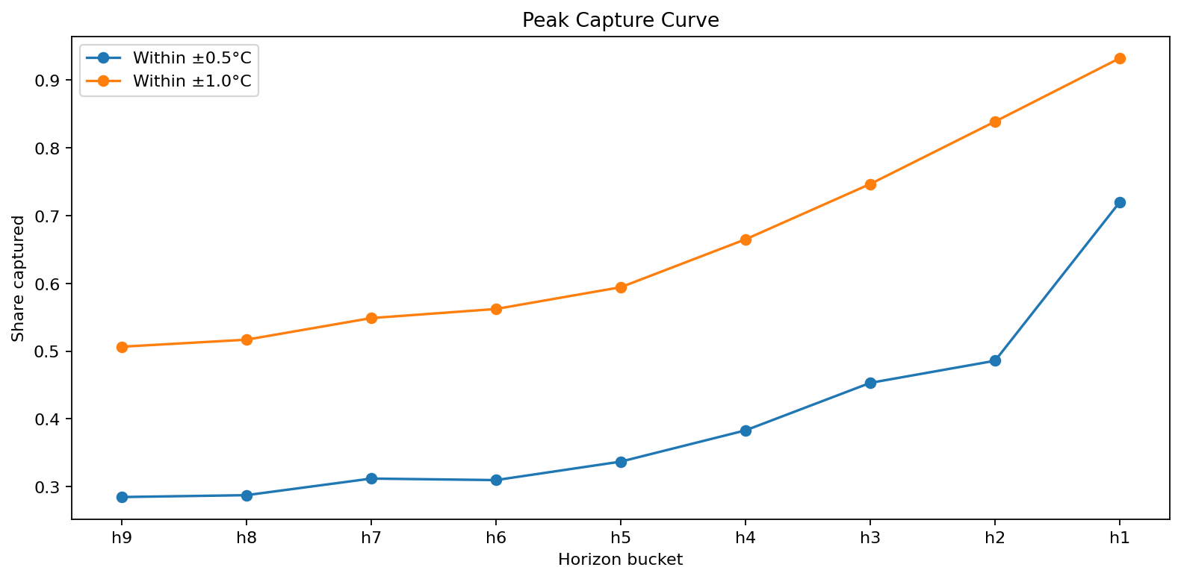
04_horizon_accuracy_curve.png
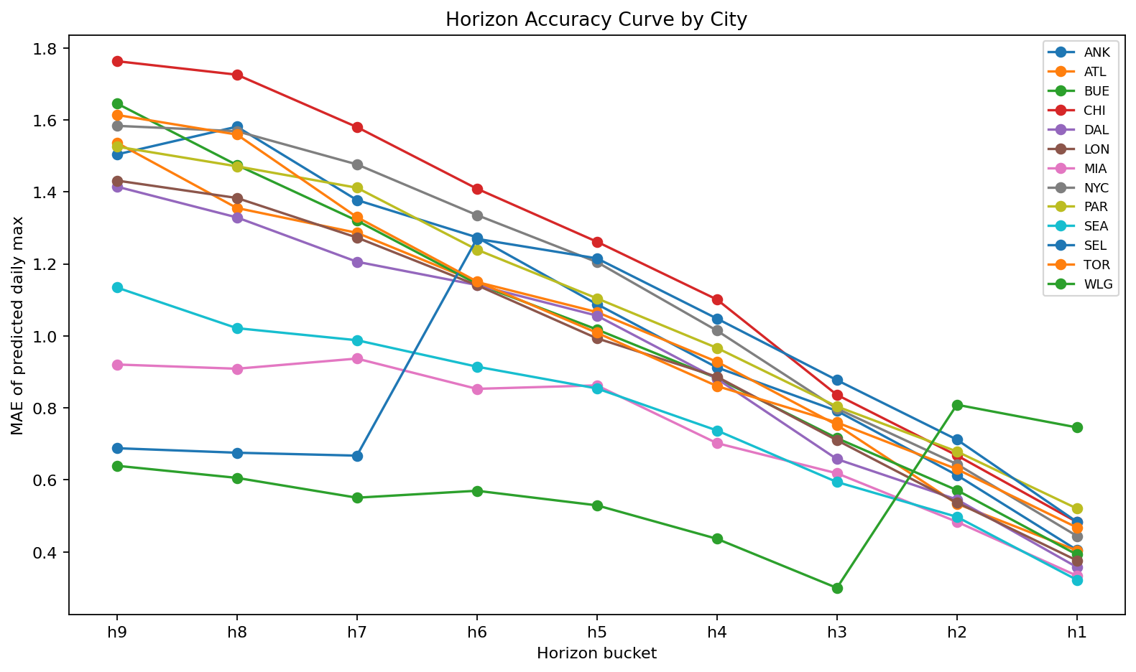

04_horizon_bias_curve.png
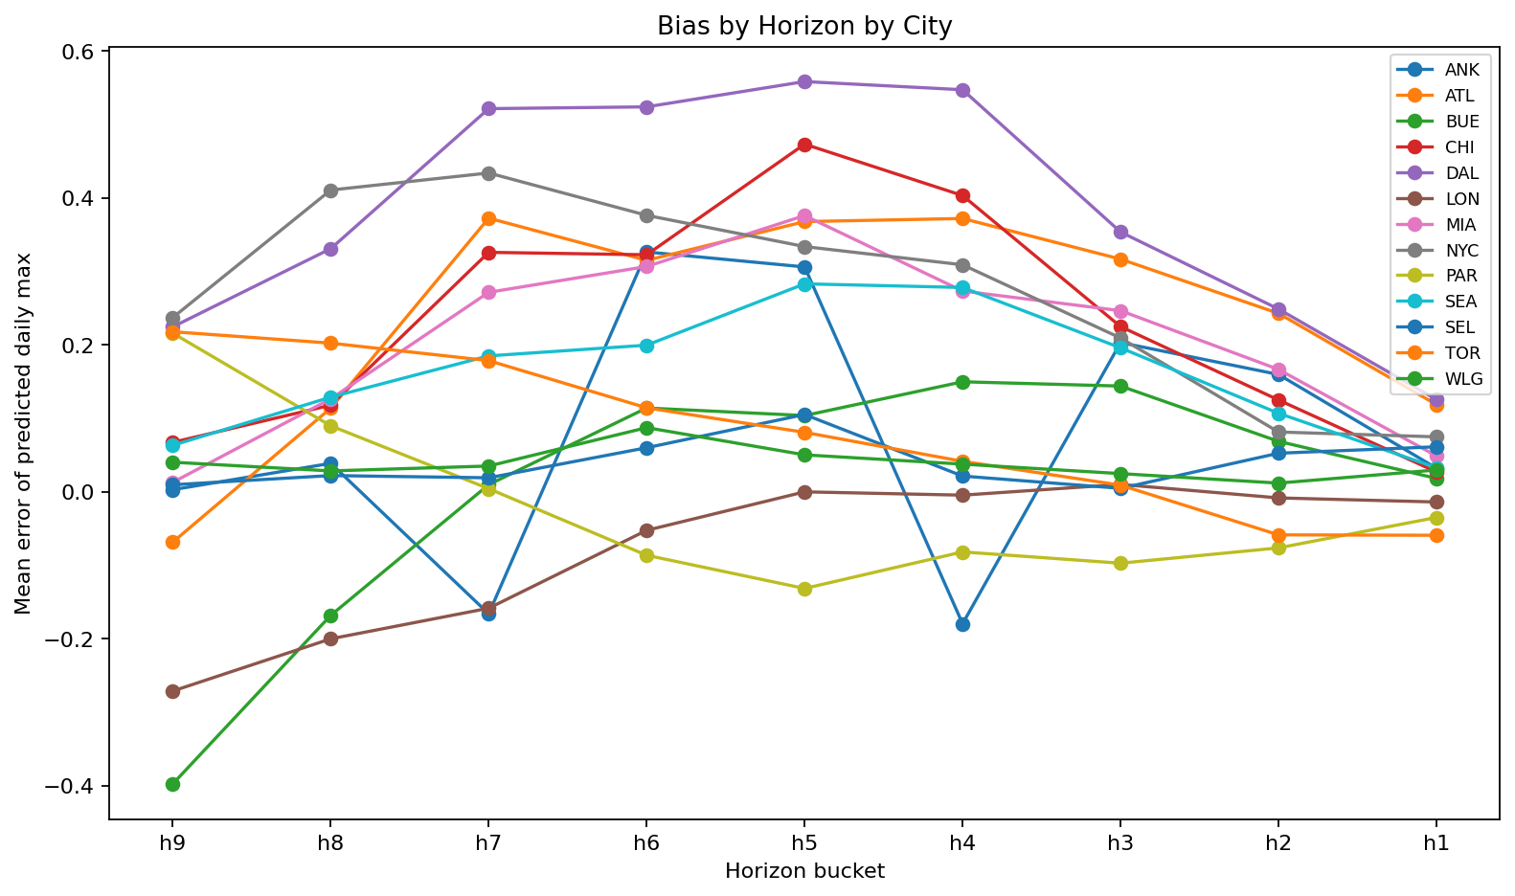

04_daily_max_error_boxplot.png
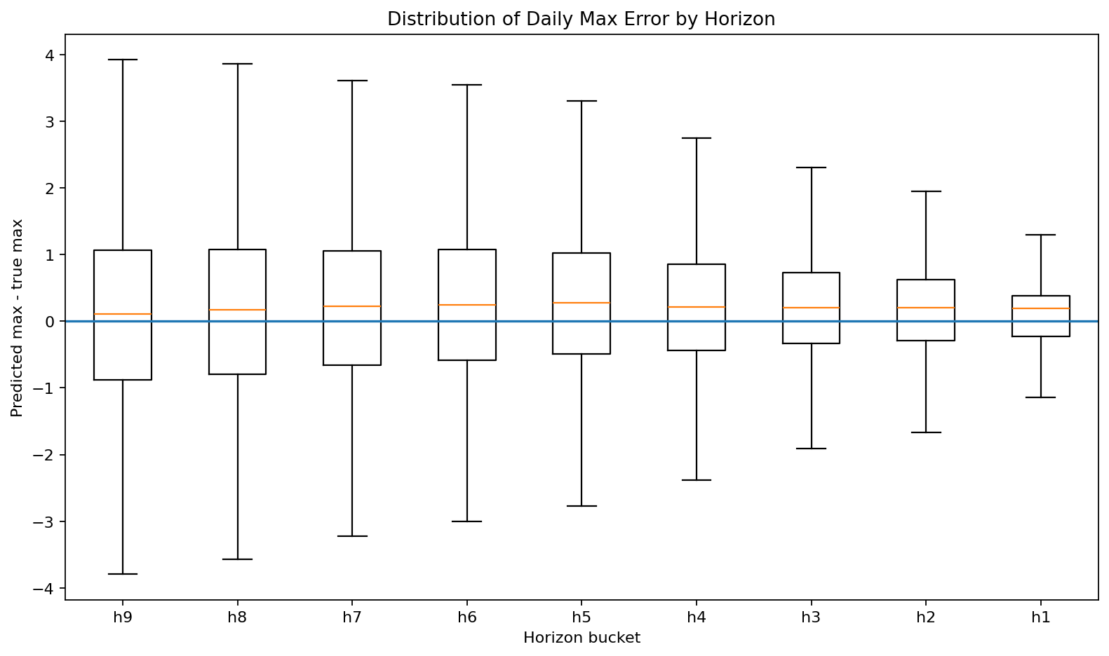

04_predicted_vs_actual_daily_max.png
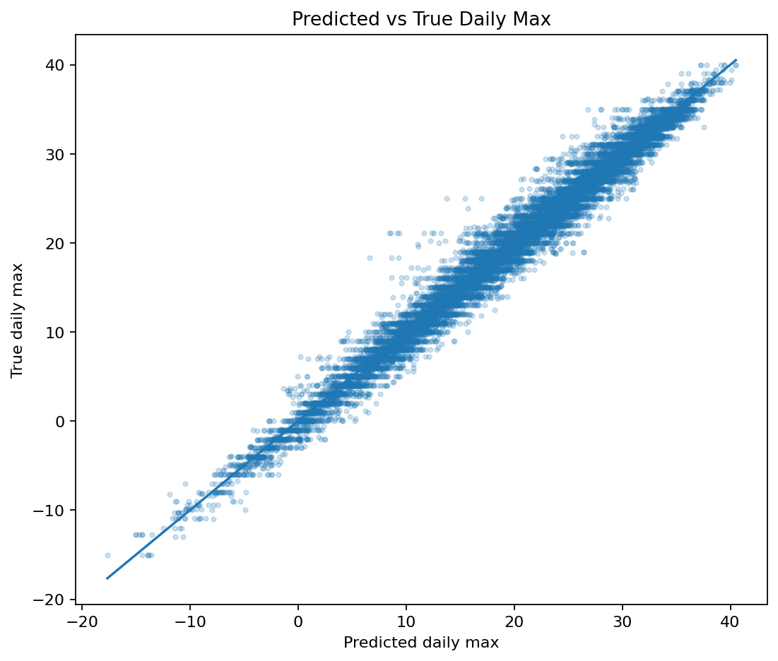

04_group_horizon_mae_heatmap.png
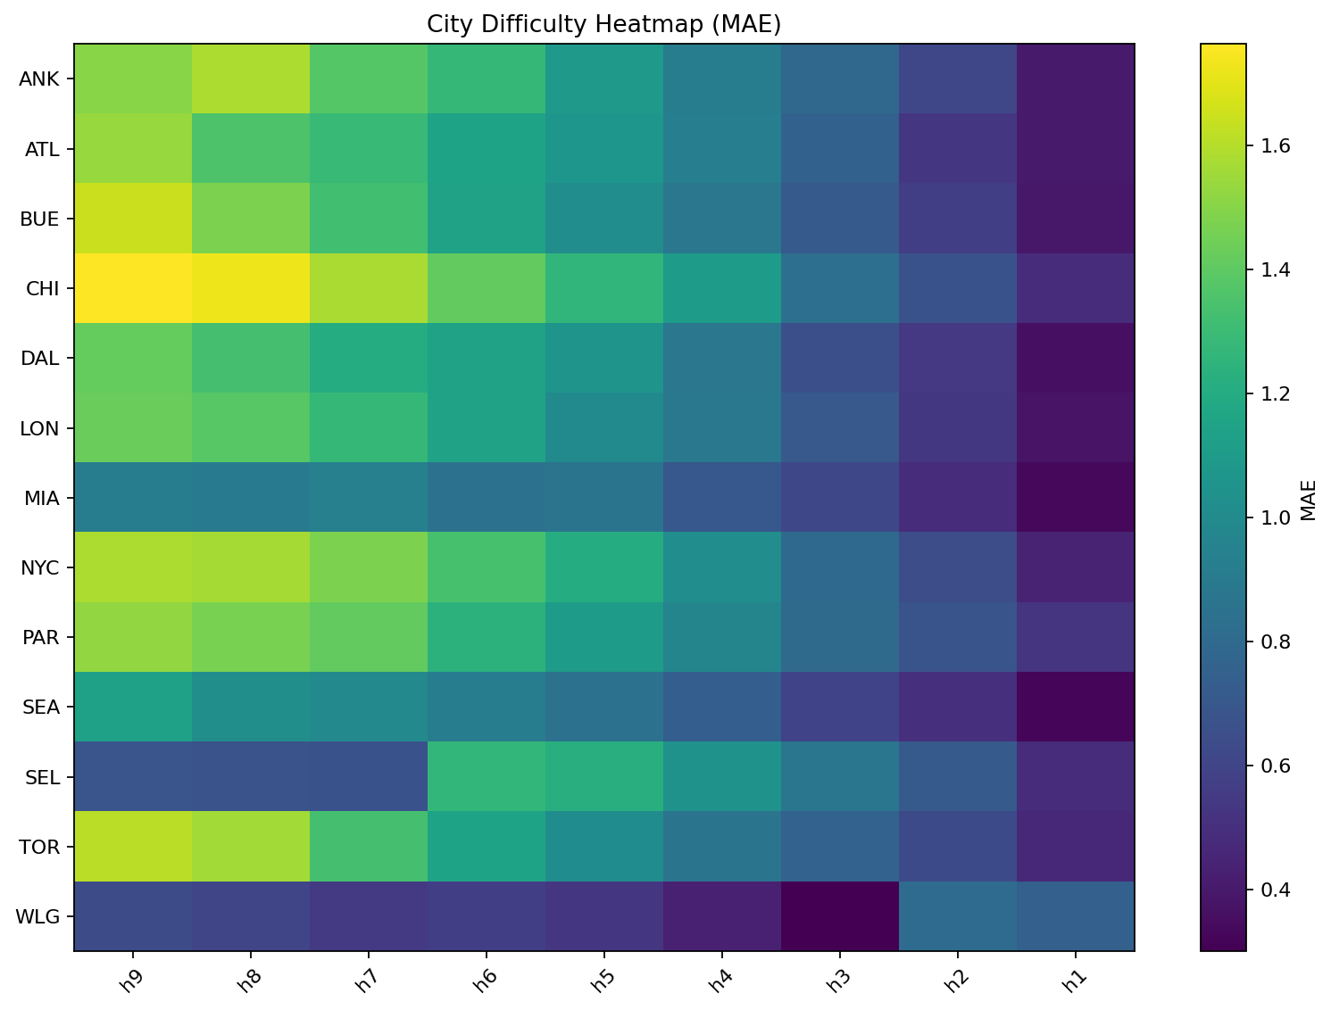

04_group_horizon_bias_heatmap.png
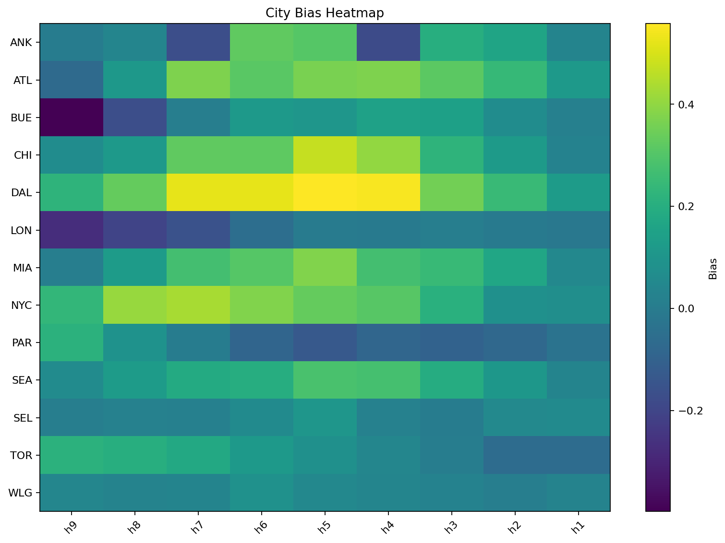

04_error_vs_hour_mae.png
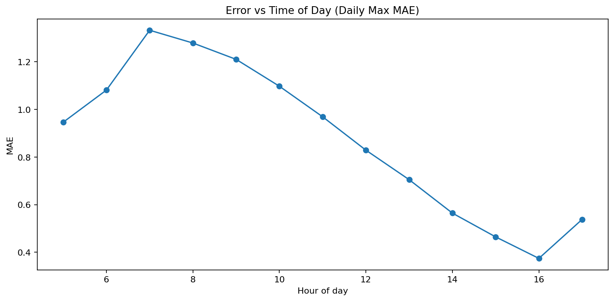

04_error_vs_hour_bias.png
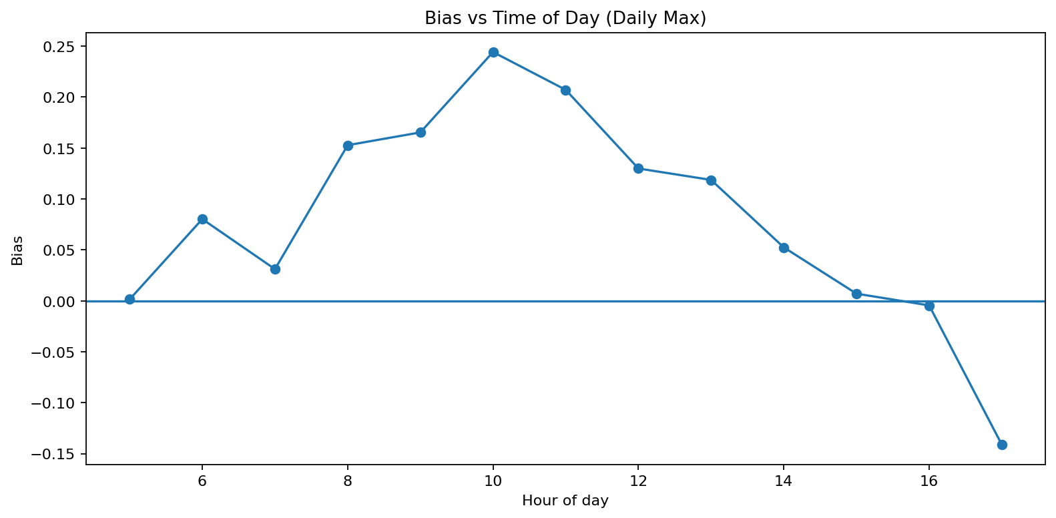

04_remaining_heat_calibration.png
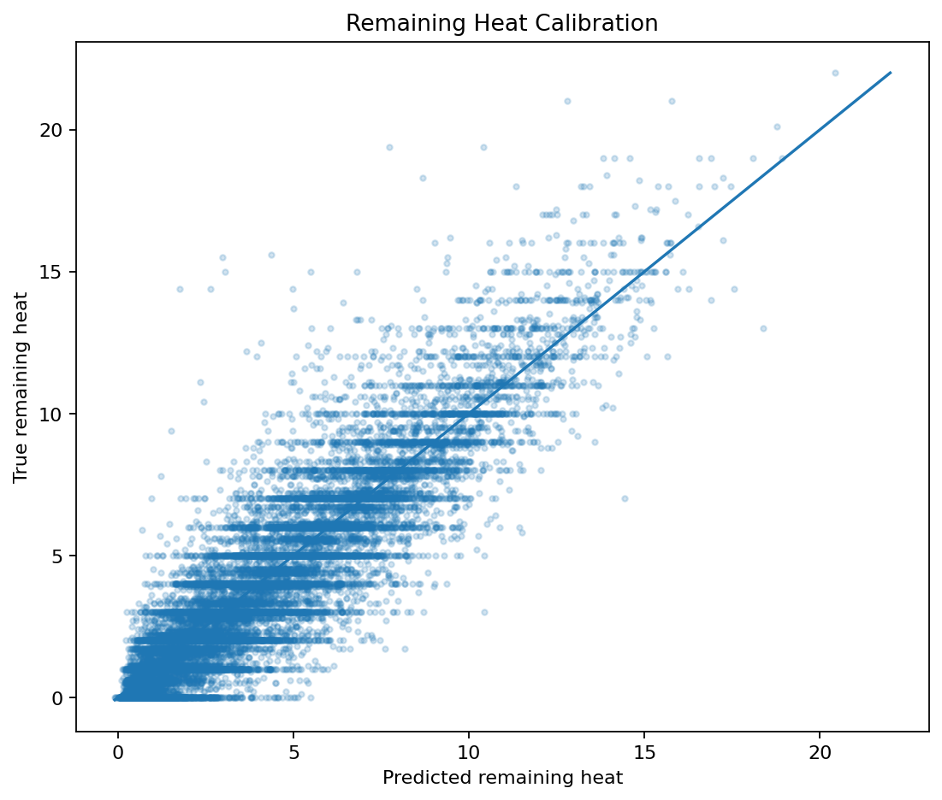

04_peak_capture_curve.png

